상품제안서
신퓨전 하이파워 줌랜턴 세트 CREE 3W LED | 상품코드: S12462

 |  |  |  |  |  |  | 02-713-8555 | www.synergygift.co.kr
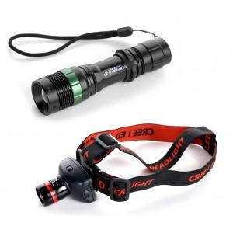 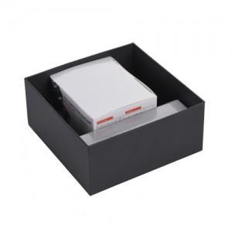

【상세/제작정보】 | 시계 온도계 습도계가 한번에

【인쇄/포장옵션】 | 실크, 레이저 / 포장지포장

【공급단가】 | 수량 | 50~ | 100~ | 500~ | 1,000~ | 2,000~
*VAT별도 | 단가 | 18,200원 | 17,920원 | 17,500원 | 16,800원 | 16,100원

【상품 URL】 | https://www.synergygift.co.kr:443/src/goods_detail.php?gdno=4813

